상품제안서
수첩점착메모지_80*80 | 상품코드: F18037

 |  |  |  |  |  |  | 02-412-0044 | www.easy1.co.kr
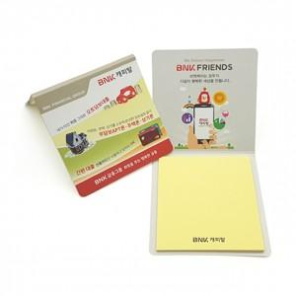

【상세/제작정보】

【인쇄/포장옵션】 | 풀칼라 / OPP(비닐)

【공급단가】 | 수량 | 1,000~ | 2,000~ | 3,000~ | 5,000~ | 10,000~
*VAT별도 | 20매 | 270원 | 260원 | 250원 | 240원 | 230원
 | 30매 | 310원 | 300원 | 290원 | 280원 | 270원
 | 50매 | 400원 | 390원 | 380원 | 350원 | 340원

【상품 URL】 | http://www.easy1.co.kr/src/goods_detail.php?gdno=18037

